Leeswijzer
Leeswijzer
Dit onderzoek levert 26 tabellen met gegevens over personen vanaf 15 jaar tot de AOW-leeftijd die zijn ingestroomd in de WW in 2020 of 2021. Tabellen 1 tot en met 9, 14 en 15 met een 'a' in de tabeltitel gaan over de instromers in de WW in 2020 en de tabellen 1 tot en met 9, 14 en 15 met een 'b' gaan over de instromers in 2021. De tabellen 10, 11, 12 en 13 gaan over beide verslagjaren. Voor tabellen 1, 2, 5 en 6 bestaat de populatie uit alle instromers in de WW: vanuit een baan, vanuit een AO- of ZW-uitkering of vanuit een overige situatie. De andere tabellen gaan dieper in op de instromers vanuit een baan (tabel 3, 7, 8, 10 en 12) of vanuit een AO- of ZW-uitkering (tabel 4, 9, 11 en 13). In tabellen 14 en 15 staat de sector van de baan bij werkhervatting centraal. In tabel 1 wordt de totale groep instromers uitgesplitst naar herkomst voor instroom en leeftijd. In tabellen 2 tot en met 9 wordt gekeken naar de arbeidsmarktpositie in elk van de 12 of 24 maanden na instroommoment. Voor 2020 wordt de arbeidsmarktpositie tot en met 24 maanden na instroom gepresenteerd, voor 2021 tot en met 12 maanden na instroom. In de tabellen 10 tot en met 13 wordt ingegaan op het aantal personen dat binnen een half jaar, een jaar en twee jaar uit de WW is geraakt en een nieuwe baan heeft gevonden. In tabel 14 en 15 wordt de baan bij werkhervatting uitgesplitst naar de sector van de baan en leeftijd van de persoon bij instroom en het aantal maanden tot werkhervatting. In onderstaande stroomschema's worden de groepen die in dit onderzoek aan bod komen visueel weergegeven, naar situatie voor instroom en baansituatie op instroommoment. In de donkergrijze vlakken wordt het peilmoment weergegeven: de situatie op 30 of 60 dagen voor instroom in de WW, de situatie op het moment van instroom en de arbeidsmarktpositie in de eerste maand na instroom. De groen gekleurde vakken geven de doelpopulaties weer met de bijbehorende aantallen.

Alle instromers in de WW, 2021
In stroomschema 1 is informatie opgenomen over alle instromers in de WW in 2021 (ruim 291 duizend). Deze cijfers komen uit de tabellen 1b, 2b, 5b en 6b. In tabel 1b wordt voor de drie verschillende groepen instromers (vanuit een baan, vanuit een AO- of ZW-uitkering en overig) de verdeling naar leeftijd gepresenteerd. In tabel 2b wordt de arbeidsmarktpositie van alle instromers getoond voor 1 tot en met 12 maanden na instroom in de WW-uitkering. Elke situatie wordt voor elk van deze maanden in de tabellen gepresenteerd, in stroomschema 1 worden als voorbeeld de aantallen over de arbeidsmarktpositie op de eerste maand na instroom weergegeven. Tabel 5b en 6b gaan over de instromers in de WW die bij instroom respectievelijk geen baan of wel een baan hebben, verdeeld naar leeftijd. Van deze instromers wordt bekeken hoeveel van hen in de arbeidsmarktpositie 'geen WW, nieuwe baan' terecht zijn gekomen, 1 tot en met 12 maanden na instroom in de WW.

Stroomschema 1. Alle instromers in de WW, 2021 (tabellen 1b, 2b, 5b en 6b)
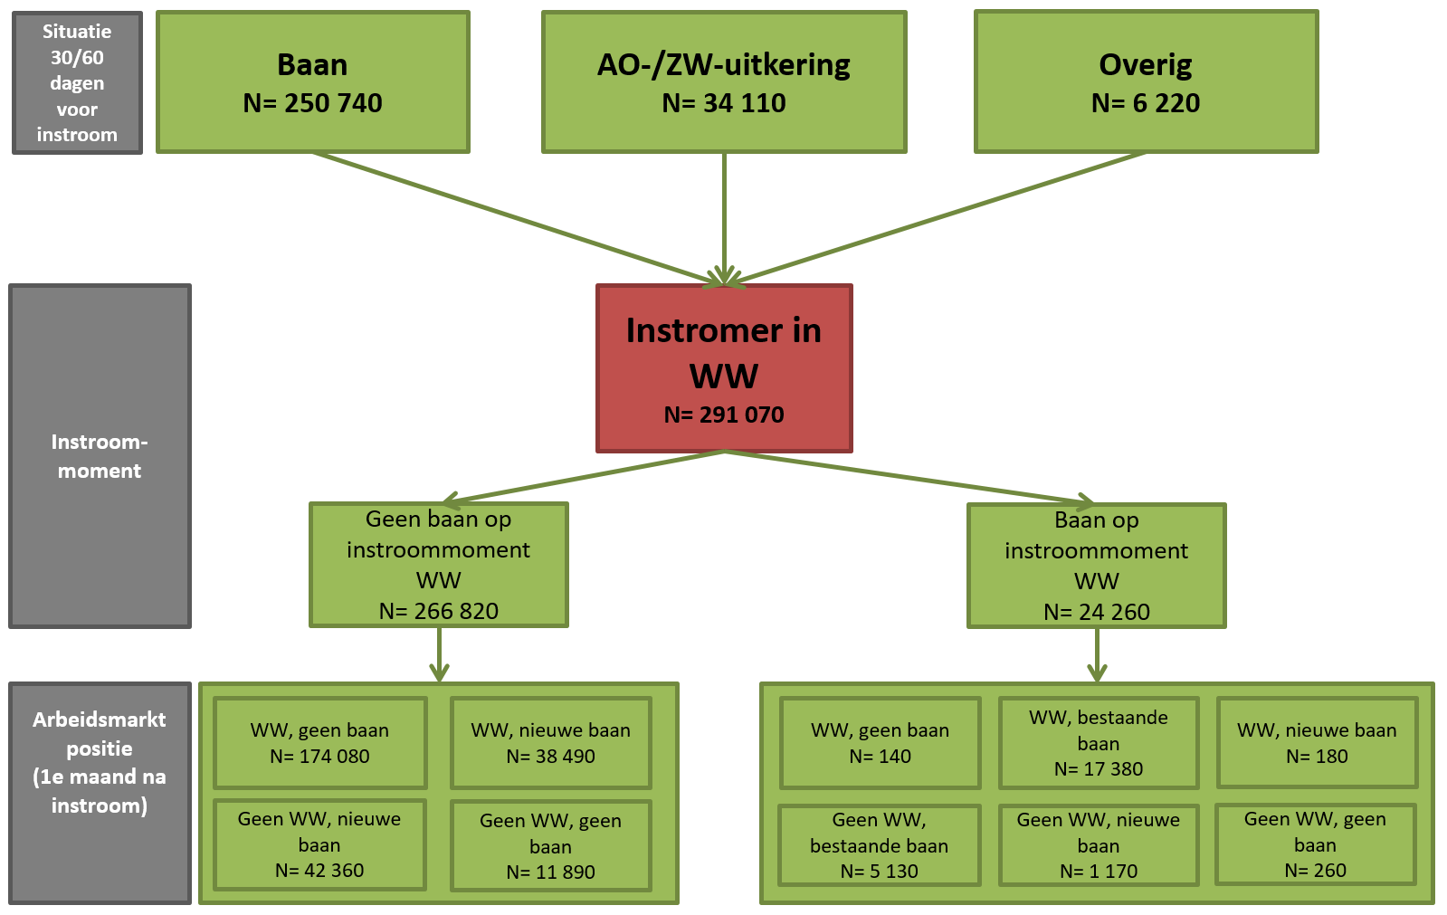
NB. in de tabellen 1a, 2a, 5a en 6a staan deze gegevens voor 2020. Voor 2020 wordt de arbeidsmarktpositie tot en met 24 maanden na instroom gepresenteerd. De cijfers zijn afgerond op tientallen. Hierdoor kan het voorkomen dat de som van de detailgegevens afwijkt van het totaal.

In onderstaande figuur is de verdeling naar herkomst van instroom te zien van instromers in de WW in 2020 en 2021. Deze cijfers zijn terug te vinden in tabel 1a en tabel 1b. In totaal zijn er in 2021 ruim 291 duizend personen de WW ingestroomd. Dit is minder dan in 2020, toen ruim 411 duizend personen de WW instroomden. Procentueel is het aantal personen dat de WW instroomt vanuit een overige positie in 2021 het sterkst gedaald, met 47 procent. Het aantal personen dat de WW instroomde vanuit een baan is in 2021 ruim 30 procent lager dan in 2020.
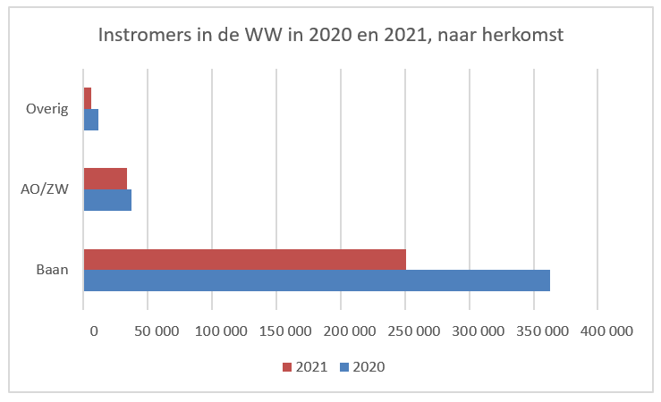 | 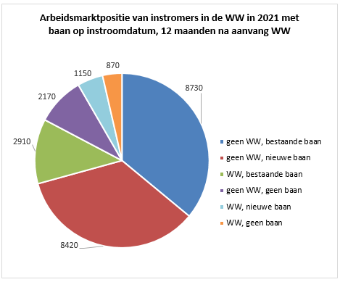
In stroomschema 1 is uit tabel 2b de arbeidsmarktpositie van instromers in de WW in 2021 weergegeven voor de eerste maand na instroom in de WW. In de figuur hiernaast is voor de ruim 24 duizend personen die in 2021 de WW zijn ingestroomd met een baan de arbeidsmarktpositie 12 maanden na instroom in de WW weergegeven. Ruim 70 procent van deze instromers heeft 12 maanden na instroom een baan zonder WW-uitkering.

Instromers in de WW vanuit een baan, 2021
Stroomschema 2 bevat informatie over de personen die in 2021 de WW zijn ingestroomd vanuit een baan (250 duizend). Deze cijfers komen uit de tabellen 3b, 7b, 8b, 10 en 12. In tabel 3b wordt de arbeidsmarktpositie van deze groep getoond voor 1 tot en met 12 maanden na instroom in de WW. In stroomschema 2 worden als voorbeeld de aantallen over de arbeidsmarktpositie in de eerste maand na instroom weergegeven. Tabel 7b en 8b gaan over de instromers in de WW vanuit een baan die bij instroom respectievelijk geen baan of wel een baan hebben, verdeeld naar leeftijdsklassen. Van deze instromers wordt gekeken hoeveel in de arbeidsmarktpositie 'geen WW, nieuwe baan' terecht zijn gekomen.

Stroomschema 2. Instromers in de WW vanuit een baan, 2021 (tabellen 3b, 7b, 8b, 10 en 12)
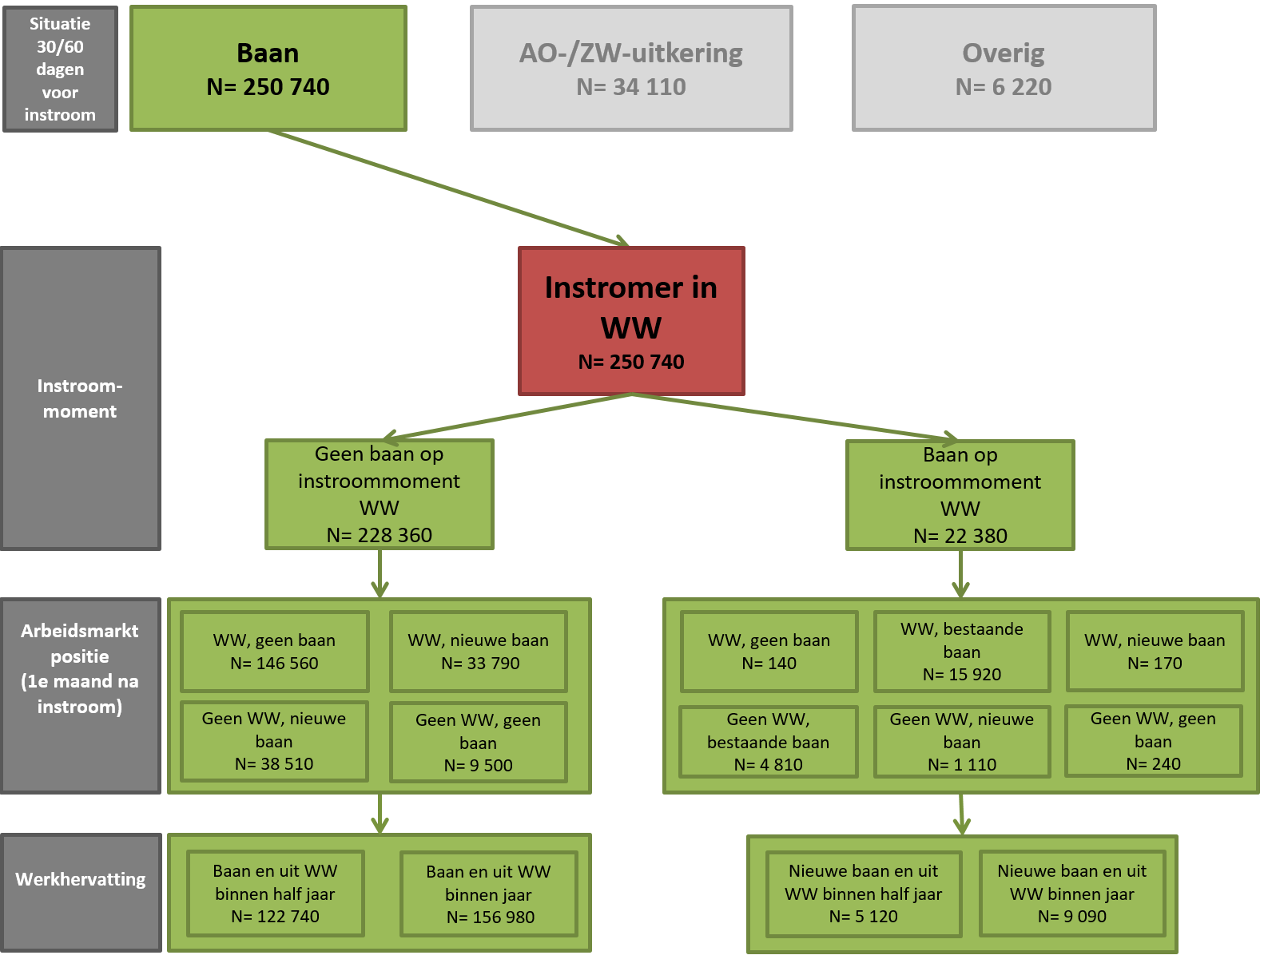

NB. in de tabellen 3a, 7a, 8a, 10 en 12 staan deze gegevens voor 2020. Voor 2020 wordt de arbeidsmarktpositie tot en met 24 maanden na instroom gepresenteerd en wordt ook gekeken hoeveel personen binnen twee jaar uit de WW zijn geraakt en een nieuwe baan hebben gevonden. De cijfers zijn afgerond op tientallen. Hierdoor kan het voorkomen dat de som van de detailgegevens afwijkt van het totaal.

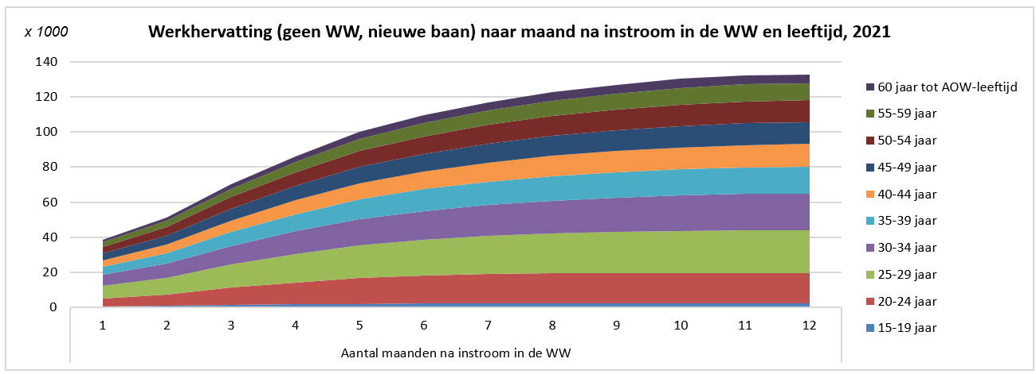
Uit tabel 7b blijkt, zoals te zien in onderstaande figuur, dat de werkhervatting van de instromers vanuit een baan (zonder baan op instroomdatum) toeneemt naarmate de tijd na instroom in de WW vordert. De leeftijdsverdeling blijft per maand na instroom ongeveer gelijk: de grootste groep heeft een leeftijd van 25 tot en met 29 jaar, de leeftijdsgroepen 15 tot en met 19 jaar en 60 jaar tot AOW-leeftijd zijn het kleinst. De leeftijd is bepaald op het moment van instroom in de WW.

Instromers in de WW vanuit een AO-/ZW-uitkering, 2021
Stroomschema 3 bevat informatie over personen die in 2021 de WW zijn ingestroomd vanuit een AO- of ZW-uitkering (34 duizend). Deze cijfers komen uit de tabellen 4b, 9b, 11 en 13. In tabel 4b wordt de arbeidsmarktpositie van deze groep getoond voor 1 tot en met 12 maanden na instroom in de WW. In stroomschema 3 worden als voorbeeld de aantallen over de arbeidsmarktpositie voor de eerste maand na instroom weergegeven. De instromers vanuit een AO-ZW-uitkering worden verder opgesplitst in twee groepen: zonder baan op instroommoment en met baan op instroommoment. In tabel 9b wordt vervolgens de leeftijdsverdeling gepresenteerd van de personen zonder baan bij instroom (vanuit AO/ZW) met de arbeidsmarktpositie 'geen WW, nieuwe baan', voor 1 tot en met 12 maanden na instroom in de WW. Tabellen 11 en 13 brengen de werkhervatting vervolgens voor de groepen 'zonder baan' en 'met baan' bij aanvang WW op een andere manier in kaart: voor beide groepen apart wordt weergegeven hoeveel personen binnen een half jaar en binnen een jaar uit de WW zijn geraakt en een nieuwe baan hebben gevonden. Dit is weergegeven voor instromers in zowel 2020 als in 2021. Voor de personen die zijn ingestroomd in 2020 is bovendien de situatie twee jaar na instroom weergegeven.

Stroomschema 3. Instromers vanuit een AO-/ZW-uitkering, 2021 (tabellen 4b, 9b, 11 en 13)
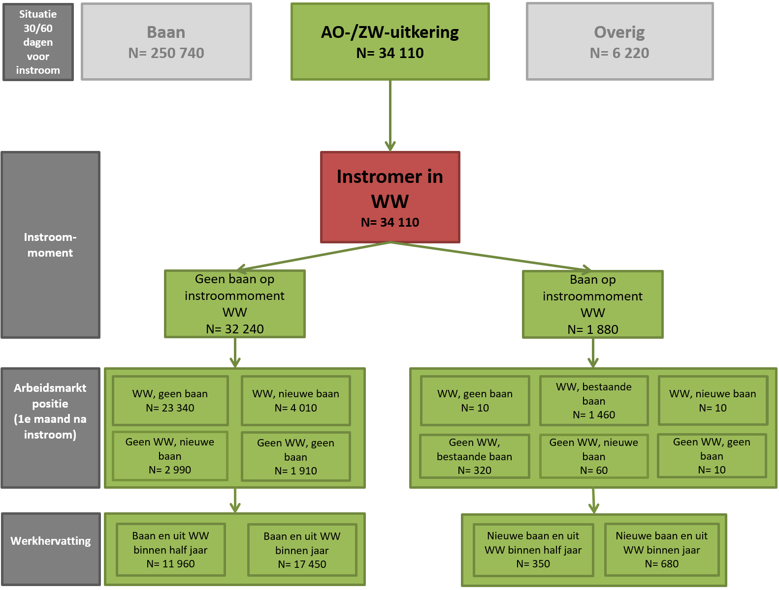

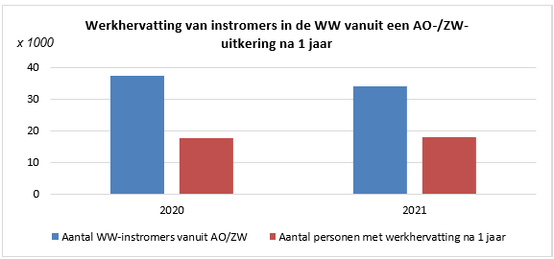
NB. in de tabellen 4a, 9a, 11 en 13 staan deze gegevens voor 2020. Voor 2020 wordt de arbeidsmarktpositie tot en met 24 maanden na instroom gepresenteerd en wordt ook gekeken hoeveel personen binnen twee jaar uit de WW zijn geraakt en een nieuwe baan hebben gevonden. De cijfers zijn afgerond op tientallen. Hierdoor kan het voorkomen dat de som van de detailgegevens afwijkt van het totaal.

Standaard bedrijfsindeling van de hoofdbaan van werkhervatting, 2021
Landbouw, bosbouw en visserij | 740
Winning van delfstoffen | 50
Industrie | 6550
Productie en distributie van en handel in elektriciteit, aardgas, stoom en gekoelde lucht | 250
Winning en distributie van water; afval- en afvalwaterbeheer en sanering | 320
Bouwnijverheid | 3190
Groot- en detailhandel; reparatie van auto’s | 18430
Vervoer en opslag | 4620
Logies-, maaltijd- en drankverstrekking | 8320
Informatie en communicatie | 4710
Financiële instellingen | 1930
Verhuur van en handel in onroerend goed | 900
Advisering, onderzoek en overige specialistische zakelijke dienstverlening | 7810
Verhuur van roerende goederen en overige zakelijke dienstverlening | 43070
Openbaar bestuur, overheidsdiensten en verplichte sociale verzekeringen | 3030
Onderwijs | 4830
Gezondheids- en welzijnszorg | 14450
Cultuur, sport en recreatie | 2390
Overige dienstverlening | 2120
Huishoudens als werkgever; niet-gedifferentieerde productie van goederen en diensten door huishoudens voor eigen gebruik | 270
Extraterritoriale organisaties en lichamen | 10
In de figuur hiernaast is van 2020 en 2021 het aantal personen met werkhervatting weergegeven, 1 jaar na instroom in de WW vanuit een AO- of ZW-uitkering (tabellen 11 en 13). Deze aantallen zijn afgezet tegen het totaal aantal instromers vanuit de AO of ZW in 2020 en 2021. Ten opzichte van 2020 vonden de personen die in 2021 de WW instroomden naar verhouding na 1 jaar iets vaker een baan.
 |  | Uit tabel 15b blijkt dat het grootste deel van de banen van personen met werkhervatting in 2021 valt in de categorie N 'Verhuur van roerende goederen en overige zakelijke dienstverlening'. Het gaat om ruim 43 duizend van de in totaal bijna 128 duizend banen. In deze categorie vallen onder andere de uitzendbureaus.

Toelichting
Toelichting bij de tabellen

Inleiding

Het ministerie van Sociale Zaken en Werkgelegenheid (SZW) wil monitoren hoe de arbeidsmarktpositie ontwikkelt van personen die een werkloosheidsuitkering (WW-uitkering) ontvangen.
In de afgelopen jaren heeft het Centraal Bureau voor de Statistiek (CBS) voor het ministerie gegevens samengesteld over de arbeidsmarktpositie van personen na instroom in de WW in de periode 2009 tot en met 2020. Met deze gegevens kan gemonitord worden hoe snel mensen binnen een tijdsbestek van maximaal twee jaar een nieuwe baan vinden na instroom in de WW. Tegelijkertijd met de publicatie van deze tabellensets werd ook de volgende StatLinetabel gepubliceerd dan wel geüpdatet:
https://opendata.cbs.nl/statline/#/CBS/nl/dataset/82316NED/table?dl=16584
Voor SZW is nu een update samengesteld met gegevens over de arbeidsmarktpositie van personen na instroom in de WW in 2020 en 2021. Voor de instromers in 2020 is het nu mogelijk om tot twee jaar na instroom na te gaan of ze een baan hebben gevonden. De instromers in 2021 kunnen één jaar worden gevolgd. Zowel deze tabellenset als de StatLinetabel zijn geüpdatet. In de levering van juni 2024 zijn vier extra tabellen toegevoegd; tabel 14a, 14b, 15a en 15b. In deze tabellen wordt de baan van werkhervatting van instromers in de WW uitgesplitst naar de standaard bedrijfsindeling (SBI) van de baan, naar aantal maanden tot werkhervatting na instroom in de WW en leeftijd.

Wijzigingen ten opzichte van eerdere publicaties
Bij het samenstellen van de gegevens is gebruik gemaakt van een geactualiseerde versie van de 'Basisregistratie personen' (BRP) en van de Polisadministratie. Hierdoor verschillen de gegevens over 2020 die dit jaar zijn samengesteld enigszins ten opzichte van de gegevens over 2020, die in het onderzoek van 2023 waren samengesteld. De verschillen zijn erg klein. Voor de totale instroom in de WW in 2020 bijvoorbeeld komt het dit jaar uitgevoerde onderzoek ongeveer 440 instromers hoger uit dan het onderzoek van vorig jaar.

Over de tabellen
De opbouw van de tabellenset ziet er schematisch gezien als volgt uit:
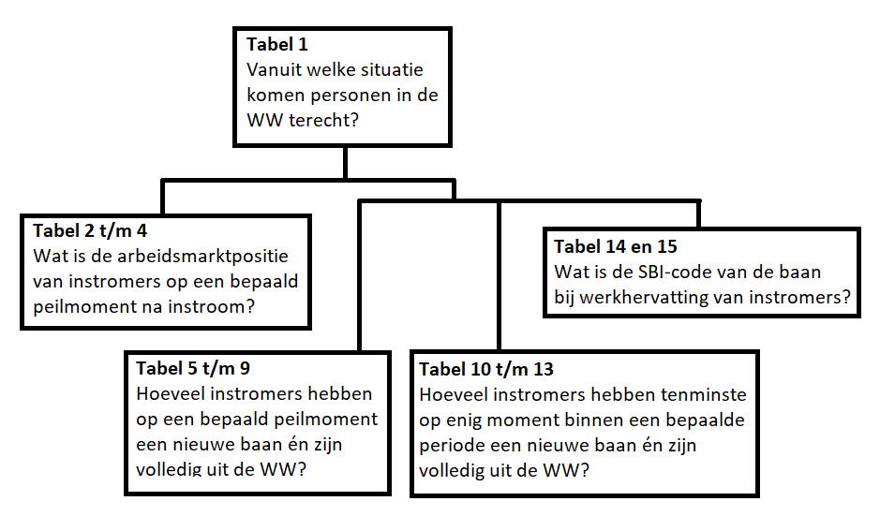

Een voorbeeld kan verduidelijken hoe de gegevens over een specifiek persoon worden opgenomen in de verschillende tabellen. Bijvoorbeeld een persoon die zijn baan verliest en vervolgens op enig moment in 2020 in de WW terecht komt. Deze informatie is allereerst opgenomen in tabel 1a in de kolom 'Met baan voor instroom', meer specifiek in de kolom 'geen baan naast WW op instroomdatum'.
In tabel 2a tot en met 4a is vervolgens de arbeidsmarktpositie van instromers in de WW tot en met 24 maanden na instroom weergegeven. Stel dat de eerdergenoemde persoon 6 maanden na instroom in de WW een WW-uitkering heeft, maar nog geen nieuwe baan gevonden heeft, dan komt dit terug in de eerste kolom van tabel 2a en tabel 3a: 'geen baan naast WW op instroomdatum', 'WW, geen baan'. In tabel 2a is de arbeidsmarktpositie van alle instromers in de WW in 2020 weergegeven, terwijl het in tabel 3a meer specifiek gaat over de deelpopulatie instromers vanuit een baan. Stel nu dat de persoon 10 maanden na instroom in de WW voor het eerst weer een baan vindt en geen WW-uitkering meer ontvangt, dan zien we dit terug in de derde kolom van tabel 2a en 3a: 'Geen baan naast WW op instroomdatum', 'geen WW, nieuwe baan'. We kunnen in dit geval bovendien spreken van werkhervatting.
De werkhervatting komt meer uitvoerig aan bod in de tabellen 5 tot en met 9. In tabel 5a, waar het gaat om de werkhervatting van instromers in de WW zonder baan op instroommoment, zal de informatie over deze persoon terugkomen vanaf maand 10, tot het peilmoment dat de nieuwe baan beëindigd wordt. Ook in tabel 7a, waar het specifiek gaat om instromers vanuit een baan (zonder baan op instroomdatum) zullen de gegevens over deze persoon opgenomen zijn. In de tabellen 10 tot en met 13 wordt de werkhervatting op een andere manier in kaart gebracht. Hier gaat het erom hoeveel personen op enig peilmoment binnen een periode van 6, 12 of 24 maanden de arbeidsmarktpositie 'geen WW, nieuwe baan' hebben gehad. Terug naar de voorbeeldsituatie betekent dit dat de informatie over de werkhervatting van de persoon in kwestie in tabel 10 opgenomen is in de kolom 'Baan gehad en uit de WW binnen 1 jaar na instroom' en daarmee noodzakelijkerwijs ook in de kolom 'Baan gehad en uit de WW binnen 2 jaar na instroom'.
In tabellen 14 en 15 staat de baan van bij werkhervatting centraal. In beide tabellen wordt deze uitgesplitst naar de standaard bedrijfsindeling (SBI). Wanneer een persoon meerdere banen start, is gekozen voor de hoofdbaan. Deze gegevens worden vervolgens in tabel 14 uitgesplitst naar leeftijd van de persoon op het moment van instroom en in tabel 15 naar het aantal maanden tot werkhervatting na instroom in de WW.
Populatie

De onderzoekspopulatie bestaat uit alle personen van 15 jaar tot de AOW-leeftijd die ingestroomd zijn in de WW in 2020 of 2021. In 2020 en 2021 betrof de AOW-gerechtigde leeftijd 66 jaar en 4 maanden.

Variabelen en de afleiding daarvan

Instroom in de WW
Een persoon stroomt in het verslagjaar in de WW als hij of zij een WW-uitkeringsperiode start in dat jaar. Daarbij heeft in de uitkeringsperiode een daadwerkelijke betaling plaatsgevonden. Personen die binnen een verslagjaar opnieuw instromen in de WW tellen maar één keer mee. Per instroomjaar komt een persoon dus maar één keer voor in de onderzoekspopulatie. De instroomdatum heeft steeds betrekking op de eerste instroom in het jaar. Voor de instroomdatum WW gaan we uit van de aanvangsdatum (datum aanvang recht) van de WW-uitkeringsperiode. Deze mag met ingang van verslagjaar 2011 tot 13 maanden voor de start van een nieuwe WW-uitkeringsperiode van de persoon liggen.

Herkomstpositie vóór instroom in de WW.
Dit is de positie van een persoon op 30 of 60 dagen voor instroom. Een persoon stroomt in de WW vanuit een baan, AO- of ZW-uitkering als hij of zij precies 30 dagen voor de aanvangsdatum in de WW een baan, AO-uitkering (WAO, WIA, Wajong, WAZ) of ZW-uitkering heeft.
Voor personen die op 30 dagen voor de aanvangsdatum in de WW geen baan én geen AO- of ZW-uitkering hebben, wordt naar de situatie op precies 60 dagen voor de aanvangsdatum in de WW gekeken. Als de persoon op dat moment wel een baan, AO- of ZW-uitkering heeft, wordt dit alsnog gezien als instroom in de WW vanuit een baan, AO of ZW.
Voor personen die op 30 (dan wel 60) dagen voor de aanvangsdatum in de WW zowel een baan als een AO- of ZW-uitkering hebben, gaat AO/ZW vóór het hebben van een baan. We classificeren deze personen als herkomst ‘instroom vanuit AO/ZW’.
Een persoon heeft als herkomst ‘overige instroom’ als deze noch op 30 dagen voor aanvang van de WW, noch op 60 dagen voor aanvang van de WW een baan of ZW-/AO-uitkering heeft.

Baan op instroomdatum in de WW
Dit geeft aan of de persoon op het instroommoment wel of geen baan heeft. Om te bepalen of een persoon een baan heeft op het moment van instroom in de WW wordt een marge gehanteerd: een persoon heeft een baan op het moment van instroom in de WW als deze baan ten minste al 30 dagen bestaat en/of deze baan niet eerder dan 60 dagen na instroom in de WW ophoudt te bestaan.

Arbeidsmarktpositie na instroom in de WW
Dit geeft aan of een persoon na instroom wel of geen baan of WW heeft. Een persoon heeft een baan op een gegeven aantal maanden na instroom in de WW, als hij of zij op de laatste dag van deze maand een baan heeft. Dit kan een bestaande baan of een nieuwe baan zijn. Een persoon heeft een bestaande baan op een gegeven peildatum na instroom in de WW, wanneer hij of zij deze baan ook al had op het moment van instroom in de WW. Deze baan moet minimaal 30 dagen voor instroom in de WW zijn gestart. Daarnaast moet deze baan tenminste 60 dagen doorlopen na instroomdatum in de WW. Een persoon heeft een nieuwe baan op een gegeven peildatum na instroom in de WW, wanneer hij of zij deze baan niet langer dan 30 dagen voor het moment van instroom in de WW had.
Daarnaast kan een persoon nog een WW-uitkering hebben op een gegeven aantal maanden na instroom in de WW. Er wordt dan gekeken of hij of zij op de laatste dag van deze maand een WW-uitkering heeft.

De gegevens in deze tabellenset zijn allemaal afkomstig uit het Stelsel van Sociaal-statistische Bestanden (SSB). Het SSB is een uitgebreid stelsel van koppelbare registers en enquêtes. Met gegevens uit het SSB worden over uiteenlopende onderwerpen statistieken gemaakt en wordt sociaal-wetenschappelijk onderzoek uitgevoerd. Het tabblad 'Bronbestanden' bevat een uitgebreide beschrijving van de genoemde bestanden.

Leeftijd bij instroom De leeftijd wordt bepaald op het moment dat een persoon instroomt in de WW. Alleen personen van 15 jaar tot de AOW-leeftijd die een WW-uitkering starten worden geselecteerd.

Aandachtspunten bij de cijfers

Bescherming van persoonsgegevens
In dit onderzoek is (ook) gebruik gemaakt van integrale gegevens. Om onthulling van informatie over individuele personen te voorkomen, zijn de cijfers afgrond op tientallen. Hierdoor kan het voorkomen dat het totaal niet overeenkomt met de som van onderliggende categorieën.

Privacy
Het CBS is het statistisch bureau van Nederland dat onafhankelijk onderzoek uitvoert. Het CBS werkt bij elk onderzoek met strenge eisen om data op een veilige manier te verwerven, te verwerken en te publiceren en is transparant over de manier van werken en de methodieken.
Het CBS verzamelt gegevens van natuurlijke personen, bedrijven en instellingen. Dit is wettelijk vastgelegd in de CBS-wet en de Algemene Verordening Gegevensbescherming (AVG). Identificerende persoonskenmerken worden na ontvangst direct gepseudonimiseerd. Hierdoor kan het onderzoek alleen worden uitgevoerd op gegevens met een pseudosleutel. Bij publicatie zorgt het CBS er bovendien voor dat natuurlijke personen of bedrijven niet herkenbaar of herleidbaar zijn. Ook hanteert het CBS diverse maatregelen tegen diefstal, verlies of misbruik van persoonsgegevens. Het CBS levert geen herkenbare gegevens aan derden, ook niet aan andere overheidsinstellingen. Wel kunnen sommige (wetenschappelijke) instellingen onder strenge voorwaarden toegang krijgen tot gegevens met pseudosleutel op persoons- of bedrijfsniveau. Dit noemen we microdata. .
Voor meer informatie, zie onze website: www.cbs.nl/privacy.

Begrippen

AO-uitkering – Een uitkering die wordt verstrekt op grond van de Wet op de arbeidsongeschiktheidsverzekering (WAO), de Wet werk en inkomen naar arbeidsvermogen (WIA), de Wet arbeidsongeschiktheidsverzekering zelfstandigen (WAZ) of de Wet arbeidsongeschiktheidsvoorziening jonggehandicapten (Wajong). Per 1 januari 2015 is de Wajong 2015 ingetreden. Per 1 januari 2021 is de vereenvoudiging van de Wajong ingetreden.

Baan – Een expliciete of impliciete arbeidsovereenkomst zijnde de overeenkomst waarbij de ene partij, de werknemer, zich verbindt in dienst van de andere partij, de werkgever, tegen loon gedurende zekere tijd arbeid te verrichten. Arbeid als zelfstandige telt niet mee als baan.

Hoofdbaan – In het geval van gelijke werkhervatting met twee verschillende banen, wordt de hoofdbaan gebruikt om de sector van de werkhervatting te bepalen. De hoofdbaan is de baan met het hoogste basisloon.

Standaard Bedrijfsindeling (SBI) - De Standaard Bedrijfsindeling (SBI) is een hiërarchische indeling van economische activiteiten die het CBS onder meer gebruikt om bedrijfseenheden in te delen naar hun hoofdactiviteit.

Werkhervatting – In de tabellen wordt de term 'werkhervatting' gebruikt voor personen die op enig moment uit de WW zijn én een nieuwe baan hebben. Personen die een bestaande baan hebben bij instroom in de WW en na X maanden een bestaande baan hebben en geen WW, worden niet als werkhervatter geteld. Er is sprake van 'werkhervatting binnen bepaald tijdsbestek' als een persoon op de laatste dag van enige maand binnen een gegeven periode uit de WW is en een nieuwe baan heeft. Het doet er niet toe of de baan- of uitkeringssituatie daarna nogmaals veranderd is.

WW-uitkering – Een uitkering die wordt verstrekt op grond van de Werkloosheidswet (WW).

ZW-uitkering – Een uitkering die wordt verstrekt op grond van de Ziektewet (ZW).

Afkortingen

AO – Arbeidsongeschiktheid
AOW – Algemene Ouderdomswet
BRP – Basisregistratie personen
CBS – Centraal Bureau voor de Statistiek
nWajong – Wet Werk en Arbeidsondersteuning jonggehandicapten
SBI – Standaard Bedrijfsindeling
SSB – Stelsel van Sociaal-statistische Bestanden
SZW – Ministerie van Sociale Zaken en Werkgelegenheid
UWV – Uitvoeringsinstituut Werknemersverzekeringen
Wajong – Wet arbeidsongeschiktheidsvoorziening jonggehandicapten
WAO – Wet op de arbeidsongeschiktheidsverzekering
WAZ – Wet arbeidsongeschiktheidsverzekering zelfstandigen
WIA – Wet werk en inkomen naar arbeidsvermogen
WW – Werkloosheidswet
ZW – Ziektewet

